Layout Screen
Detail Design | Project | ASOFT - ERP.NET | ID Screen | CRMFXXX1 | Created By | Thị Phượng | Updated By | Thị Phượng
 | Module | ASOFT - CRM | Name Screen | Báo cáo Khách hàng mới theo nhân viên | Created Date | 01/27/2016 | Updated Date | 2016-01-27

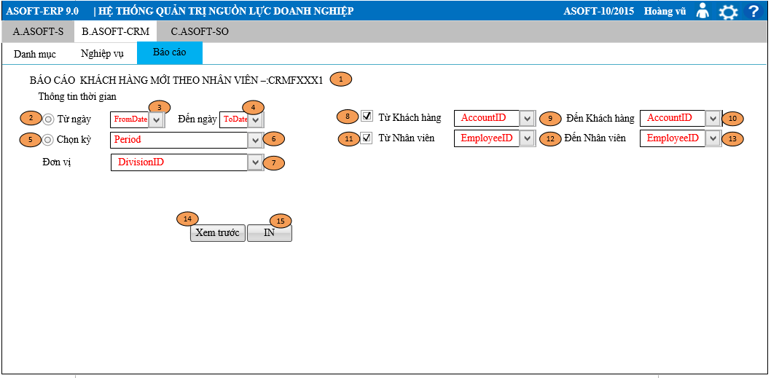
Layout |  |  |  |  |  |  | Overview
 |  |  |  |  |  |  | Sử dụng màn hình này để: In báo cáo khách hàng mới theo nhân viên

 |  |  |  |  |  |  | Flow Screen

